Graphique 1
Titre | La percée de l’extrême droite dans les années 1980
Sous titre | Part des suffrages exprimés en faveur des partis d’extrême droite au premier tour des élections législatives et européennes
Source | Edo, Renault et Valette (2025).
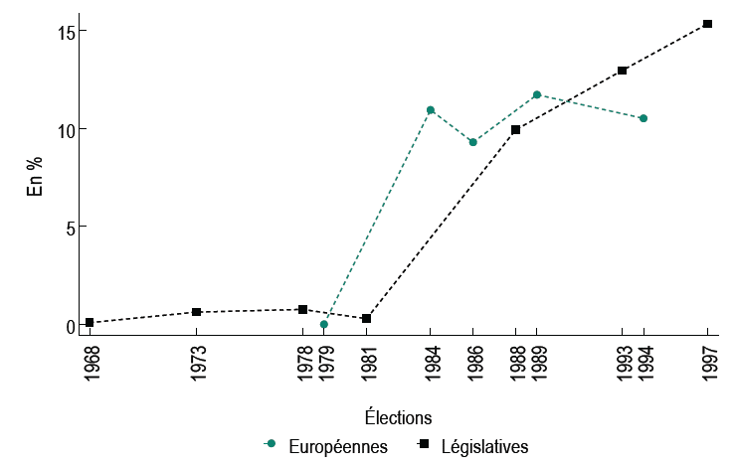

 | Année | Election | Part des suffrages
 | 1979 | européennes | 0
 | 1984 | européennes | 10.95
 | 1986 | européennes | 9.3
 | 1989 | européennes | 11.73
 | 1994 | européennes | 10.52
 | 1968 | parlementaires | 0.0854871
 | 1973 | parlementaires | 0.622951
 | 1978 | parlementaires | 0.7626348
 | 1981 | parlementaires | 0.2872948
 | 1988 | parlementaires | 9.937561
 | 1993 | parlementaires | 12.96812
 | 1997 | parlementaires | 15.34705

Graphique 2
Titre | Marginal à gauche, le thème de l’immigration émerge dans les professions de foi des candidats de droite avec la percée électorale de l’extrême droite
Sous titre | Part des termes relatifs à l’immigration dans les professions de foi et part des suffrages exprimés en faveur des partis d’extrême droite au premier tour des élections législatives françaises
Source | Edo, Renault et Valette (2025).
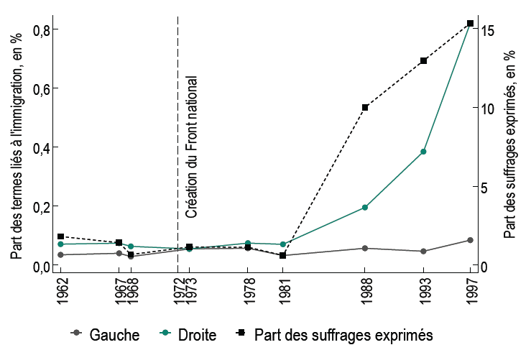

 | Année | Etiquette | Part des mots | Part des votes
 | 1962 | Right | .0707369 | 1.810937
 | 1962 | Left | .0344991 | 1.810937
 | 1967 | Right | .0740236 | 1.414924
 | 1967 | Left | .0397411 | 1.414924
 | 1968 | Left | .0286219 | .6672113
 | 1968 | Right | .0631927 | .6672113
 | 1973 | Left | .0544989 | 1.141492
 | 1973 | Right | .0546534 | 1.141492
 | 1978 | Left | .0569514 | 1.131488
 | 1978 | Right | .0741807 | 1.131488
 | 1981 | Right | .0701398 | .6059079
 | 1981 | Left | .0321485 | .6059079
 | 1988 | Right | .1952375 | 9.997568
 | 1988 | Left | .0567226 | 9.997568
 | 1993 | Left | .0465673 | 12.96812
 | 1993 | Right | .3846078 | 12.96812
 | 1997 | Left | .0843152 | 15.34705
 | 1997 | Right | .8200296 | 15.34705

Graphique 3
Titre | La progression du vote d’extrême droite pousse les candidats de droite à renforcer le thème de l’immigration, pas ceux de gauche
Sous titre | Effet d’une augmentation d’un point de pourcentage de la part des suffrages exprimés en faveur de l’extrême droite sur la part des termes associés à l’immigration dans les professions de foi des candidats au premier tour des élections législatives françaises entre 1968 et 1997
Notes | Les carrés représentent la valeur des coefficients estimés ; les traits verticaux, les intervalles de confiance à 95 %. Lorsque ces traits ne coupent pas l’axe des abscisses en zéro, le coefficient est statistiquement significatif.
Source | Edo, Renault et Valette (2025).
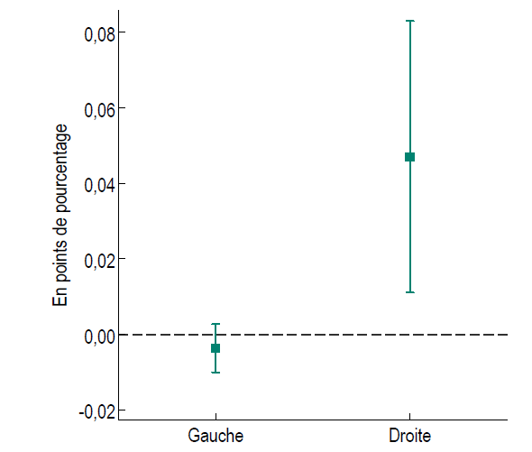

 |  | Droite | Gauche
 | Coefficient | 0.0470175 | -0.0036808
 | 95CI - | 0.0110466 | -0.0100359
 | 95CI + | 0.0829884 | 0.0026742

Graphique 4
Titre | L’ajustement de la rhétorique des candidats de droite face à la progression du vote d’extrême droite porte uniquement sur la question migratoire
Sous titre | Effet d’une augmentation d’un point de pourcentage de la part des suffrages exprimés en faveur de l’extrême droite sur la probabilité que les professions de foi des candidats de droite au premier tour des élections législatives françaises entre 1968 et 1997 abordent l’un des thèmes spécifiés
Notes | Les carrés représentent la valeur des coefficients estimés qui sont standardisés pour permettre leur comparaison entre les différents thèmes. Les traits horizontaux reflètent les intervalles de confiance à 95 %. Lorsque ces traits ne coupent pas la droite verticale en zéro, le coefficient est statistiquement significatif.
Source | Edo, Renault et Valette (2025).

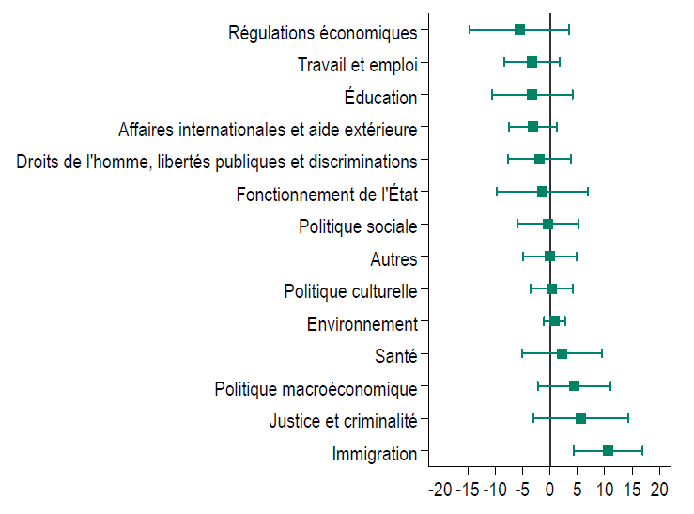

 | Thème | Coefficient | 95CI - | 95CI +
 | Fonctionnement de l'état | -1.37 | -9.66 | 6.92
 | Travail et emploi | -3.23 | -8.31 | 1.85
 | Politique macroéconomique | 4.43 | -2.23 | 11.08
 | Affaires internationales et aide extérieure | -3.14 | -7.52 | 1.25
 | Politique sociale | -0.41 | -6.00 | 5.19
 | Education | -3.22 | -10.55 | 4.12
 | Politique culturelle | 0.32 | -3.56 | 4.20
 | Justice et criminalité | 5.63 | -3.10 | 14.37
 | Droits de l'homme, libertés publiques et discriminations | -1.92 | -7.62 | 3.79
 | Régulations économiques | -5.54 | -14.59 | 3.51
 | Santé | 2.19 | -5.13 | 9.51
 | Environnement | 0.86 | -1.05 | 2.77
 | Immigration | 10.65 | 4.35 | 16.94
 | Autres | 0.02 | -4.84 | 4.88

